Tabelle1
Bitte zurück an: |  | Frau Corinna Ziegler |  |  | Bitte beachten Sie, dass Gruppenanmeldungen nur bis 10.01.2026 möglich sind! Nach dieser Frist können keine Gruppenanmeldungen mehr angenommen werden! Die Neuausstellung einer bereits erstellten Rechnung ist nur in Ausnahmefällen möglich, hierfür fällt eine Gebühr in Höhe von 50,00 € an.
 |  | ziegler@mcn-nuernberg.de

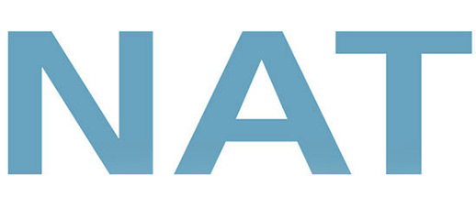 |  |  |  | Rechnungsanschrift (für alle unten aufgeführten Teilnehmerinnen und Teilnehmer)

 |  |  |  | Klinik/Praxis:
 |  |  |  | Adresszusatz:
 |  |  |  | Abteilung:
23. - 24.01.2026
Audimax der
Universität zu Lübeck
 |  |  |  | Straße + Nr.:
 |  |  |  | PLZ + Stadt:
 |  |  |  | Land:
 |  |  |  | AnsprechpartnerIn:
 |  |  |  | Telefonnummer für eventuelle Rückfragen:

Bitte beachten Sie, dass es sich bei folgenden Feldern um Pflichtfelder handelt! (ausgeschlossen: Privatanschrift, EFN und Mitgliedsnummer)
*Nur unter Vorlage eines entsprechenden Nachweises!

Anrede | Titel | Vorname | Nachname | persönliche E-Mail-Adresse (zwingend erforderlich) | Privatanschrift (freiwillig) | EFN (Einheitliche Fortbildungsnr. ÄrztInnen) | Fachgebiet | Berufliche Stellung | Mitgliedsnummer BDA / DGAI (falls zutreffend) | Tages- oder Dauerausweis | Workshops, Satellitensymposien (Kurskürzel eintragen)

